상품제안서
프리미엄 초고속 무선충전 분리형 마우스패드 트레이 | 상품코드: S20630

 |  |  |  |  |  |  | 02-713-8555 | www.synergygift.co.kr
 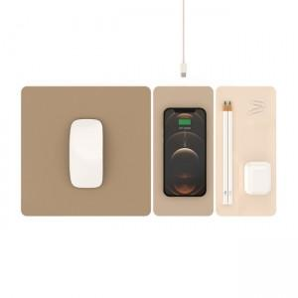 

【상세/제작정보】 | 15W 초고속 무선충전 & 네오디뮴 자석으로 자유로운 조립/분리 3단 마우스패드 트레이

【인쇄/포장옵션】 | 실크 / 포장지포장

【공급단가】 | 수량 | 50~ | 100~ | 300~ | 500~ | 1,000~
*VAT별도 | 단가 | 25,410원 | 24,790원 | 23,860원 | 22,370원 | 21,430원

【상품 URL】 | https://www.synergygift.co.kr:443/src/goods_detail.php?gdno=20630

